Worksheet
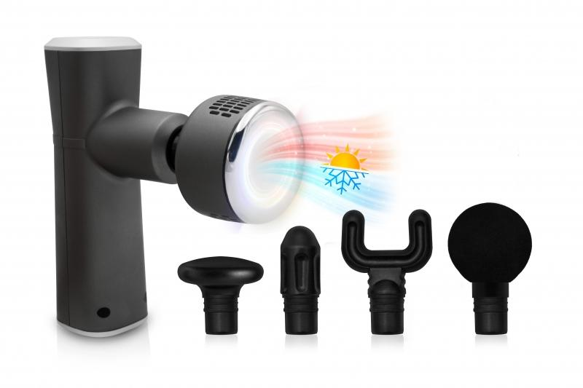
Lifenaxx Muskel-Massagegerät Wärme-Kälte PRO LX-041

Artikelnummer | 5092 |  | VE | 20
EAN | 4260358126081 |  | Stück pro Palette | 160
Zollnummer | 90191010 |  | Lagen Pro Palette | Keine Angabe

Abmessungen - Artikel
Länge(cm) | Breite(cm) | Höhe(cm) | Gewicht(g)
16.5 | 14.5 | 5 | 400

Abmessungen - Artikelverpackung
Länge(cm) | Breite(cm) | Höhe(cm) | Leergewicht(g) | Gewicht(g) Artikel+Verpackung
22.7 | 20 | 8 | 160 | 1044

Abmessungen - VE Karton (Masterkarton)
Länge(cm) | Breite(cm) | Höhe(cm) | Gewicht(g)
47.5 | 43.5 | 43 | 21700

Verpackung - Bestandteile
Rest Zubehör (g) | Papier/Pappe (g) | Styropor (g) | Kunstst. Hohlkörper(g) | Kunstst. Folien(g) | Materialverbunde (g)
448 | 25 | 5 | 0 | 0 | 0

Batterie- / Akkuinformationen
Batterie-benötigt | Batterie enthalten | Batterie-Typ | Batterie-System(Art)
Ja | Ja | Akku | Li-Ion - Lithium-Ionen-Akku
Anzahl(stk.) | Gewicht/Stk.(g) | Energiedichte(WH/Kg) | Leistung(WH)
2 | 44 | 0 | 7

Lithium Baterie
Energiegehalt | Gewicht (Kg)
2 | 88

Weiterführende Informationen
Technaxx Reseller Portal

